製造工程の概要（記載例）
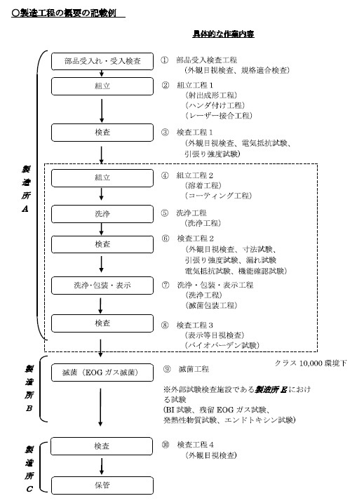

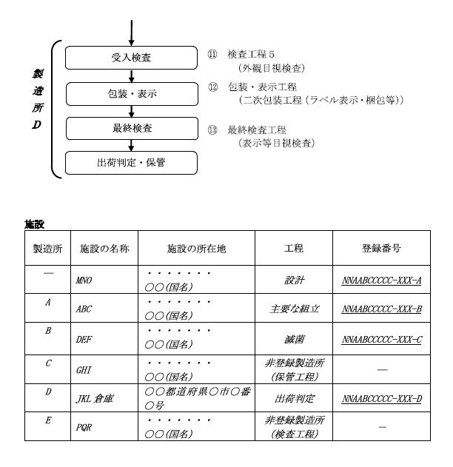

平成26年10月31日（平成31年1月4日改正）付け事務連絡
「QMS 適合性調査の申請に当たって提出すべき資料について」より引用

